상품제안서
바블로브 트라이탄 대용량 스포츠 워터보틀 텀블러 1000ML | 상품코드: S39348

 |  |  |  |  |  |  | 02-713-8555 | www.synergygift.co.kr
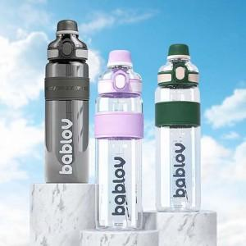 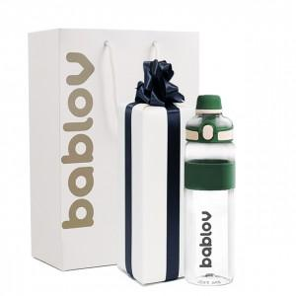 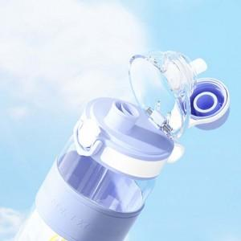

【상세/제작정보】 | 트라이탄 제질의 고급 물병이며, 뜨건운물 차가운물 모두 사용가능하며 운동할때 등산할때 소풍 나들이 갈때 시원하고 따듯하게 대용량으로 함께 나누어 마실 수 있습니다.

【인쇄/포장옵션】 | 실크, 스티커 / 포장지포장

【공급단가】 | 수량 | 20~ | 100~ | 300~ | 500~ | 1,000~
*VAT별도 | 단가 | 14,590원 | 14,020원 | 13,330원 | 12,990원 | 12,760원

【상품 URL】 | https://www.synergygift.co.kr:443/src/goods_detail.php?gdno=39348

